画面
画面設計書 |  |  |  | システム名 |  |  | 作成者 |  | 福西 | 作成日 | 2021-07-08
 |  |  |  | 画面名 | ファイル検索画面 |  | 更新者 |  |  | 更新日

 | ファイル検索画面 |  |  |  |  |  |  | 画面 太郎
ABC.txt
検索
 |  |  | ファイル名 |  |  |  | 詳細検索🔍

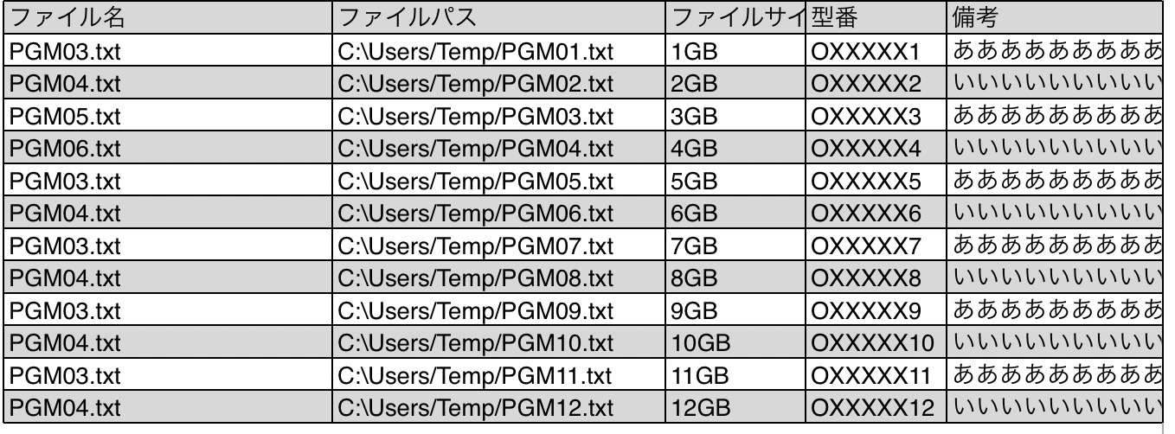
スクロールバーで調整

閉じる❌
 |  | 詳細検索🔍
AAA.txt
上の詳細🔍押下時に
ポップアップで
表示されるイメージ
 |  |  | ファイル名
 |  |  | 日時 |  |  | 〜
 |  |  | ファイルサイズ |  |  | 〜
 |  |  | 型番
 |  |  | 備考

検索ボタン押下すると検索してポップアップ表示なくす

検索

遷移
画面設計書 |  | システム名 |  | 作成者 | 福西 | 作成日 | 2021-07-01
 |  | 画面名 | ファイル検索画面 | 更新者 |  | 更新日

 | 全体画面遷移図

ログイン画面

メニュー画面

ファイル登録画面
ファイル登録確認画面
ファイル検索画面
メンテナンス画面

ファイル詳細画面

ファイル編集画面

# | 項目名 |  | イベント名 | イベント概要 |  |  |  | 遷移先 | 備考
1 | ファイル検索ボタン |  | ボタン押下 | ファイル詳細画面へ遷移 |  |  |  | ファイル検索画面 | 検索結果を表示する
2 | 戻るボタン |  | ボタン押下 | 前の画面に戻る |  |  |  | メニュー画面
3 | ログオフボタン |  | ボタン押下 | ログイン画面へ遷移 |  |  |  | ログイン画面

